Sheet2
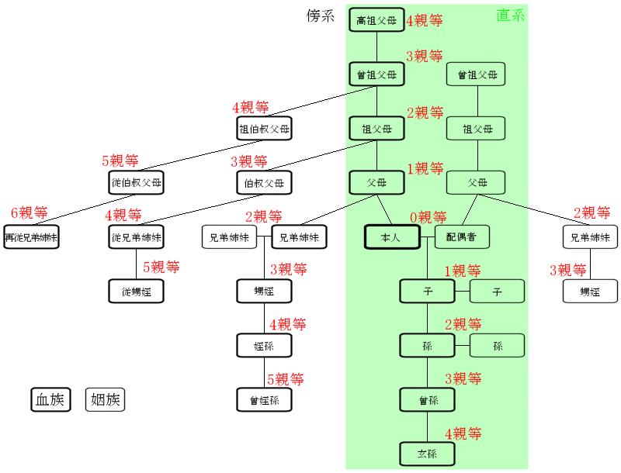
家系図・親等数まとめ

親等…親族関係の親疎を示す等級で、親子関係を1親等と数える。 | 民法で定義される「親族」とは、血族で6親等以内・姻族で3親等以内の身内です。
血族…血縁によってつながる親族関係、人々のこと。 | 配偶関係が2回となる関係（例: 配偶者の兄弟の配偶者）は、姻族ではありません。
姻族…本人または血族の婚姻によってつながる親族関係、人々のこと。
直系…血筋が親子関係によって直接につながっている系統のこと。
傍系…血筋が、直系から分かれた枝葉の系統のこと。
尊属…親等の上で、基準となる人より先の世代の血族のこと。
卑属…親等の上で、基準となる人よりあとの世代の血族のこと。
父や母は直系尊属、伯父や叔母は傍系尊属、子は直系卑属、甥や姪は傍系卑属と呼びます。

